Лист1
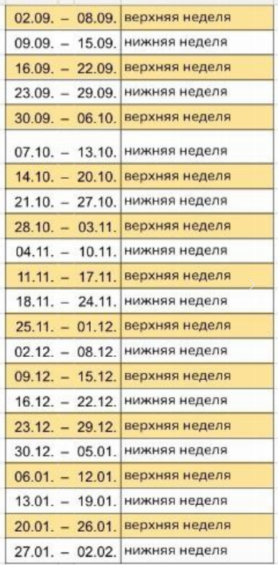
 | Понедельник | пг 4 |  | Четверг | пг 4
1 |  | 8:30-10:00 | 1 |  | 8:30-10:00
2 | Алгебра л. (231) Белова | 10:10-11:40 | 2 |  | 10:10-11:40
3 | Матанализ пр. (208) Кулешов | 11:50-13:20 | 3 |  | 11:50-13:20
4 | Английский (220/218) Шабашева | 13:50-15:20 | 4 | Геометрия пр. (231) Ставицкая | 13:50-15:20
5 |  | 15:30-17:00 | 5 | в/н Стратегии л-п развития (205) Минкова; н/н Философия пр. (118) с 21.11 | 15:30-17:00
6 |  | 17:10-18:40 | 6 | Физкультура Генералова | 17:10-18:40
 | Вторник |  |  | Пятница
1 | Философия пр. (101) с 12.11 | 8:30-10:00 | 1 | Матанализ л. (231) Семенов | 8:30-10:00
2 |  | 10:10-11:40 | 2 | н/н Английский (218) Шабашева | 10:10-11:40
3 | Матанализ пр. (208) Кулешов | 11:50-13:20 | 3 | Алгебра пр. (205) Солдатенко | 11:50-13:20
4 | Геометрия л. (231) Кулешов | 13:50-15:20 | 4 |  | 13:50-15:20
5 |  | 15:30-17:00 | 5 |  | 15:30-17:00
6 | Физкультура Генералова | 17:10-18:40 | 6 |  | 17:10-18:40
 | Среда |  |  | Суббота
1 |  | 8:30-10:00 | 1 |  | 8:30-10:00
2 | Основы программирования (230) Тарачков | 10:10-11:40 | 2 |  | 10:10-11:40
3 | Основы программирования (230) Тарачков | 11:50-13:20 | 3 |  | 11:50-13:20
4 | Основы программирования (233) Тарачков | 13:50-15:20 | 4 | ОРГ (118) Кускашев с 28.09 | 13:50-15:20
5 |  | 15:30-17:00 | 5 | ОРГ (118) Кускашев с 28.09 | 15:30-17:00
6 |  | 17:10-18:40 | 6 |  | 17:10-18:40

 | 19.09; 24.09; 03.10 (8:30-13:20) ОРГ л. Литвин АКТОВЫЙ ЗАЛ
 | 31.10; 05.11; 14.11 (8:30-13:20) Философия л. Кузнецова АКТОВЫЙ ЗАЛ

